bank_details
Required Information | Fill in
账户开户名： Bank Account Name: | 刘阳 LIU YANG
开户行： Bank Name: | 中国工商银行广东省分行华南支行 INDUSTRIAL AND COMMERCIAL BANK OF CHINA,GUANGDONG PROVINCIAL BRANCH HUANAN SUBRANCH
账户号： Bank Account Number: | 6212263602094283074
开户行地址： Bank Address: | 广州番禺南村镇迎宾路万博中心A1栋 WANBO CENTER A1,YINGBIN ROAD,NANCUN ZHEN,PANYU,GUANGZHOU
银行swift code Bank Swift Code: | ICBKCNBJGDG
电子邮箱： Email: | 864299332@qq.com
联系人姓名 contact name | 刘阳 LIU YANG
联系电话： Contact Number: | 13570981863
地址： Address: | 證件地址：廣州市天河區廣園東路1818號602房 聯絡地址： 广州市番禺区洛浦街沙溪大道282号 7号楼906 | Room 906, Building No.7, 282 Shaxi Avenue, Luopu Street, Panyu District, Guangzhou
邮编： Postal Code: | 510500
身份证号码： Identification Card Number (for freelance only)： | 440102199111013615

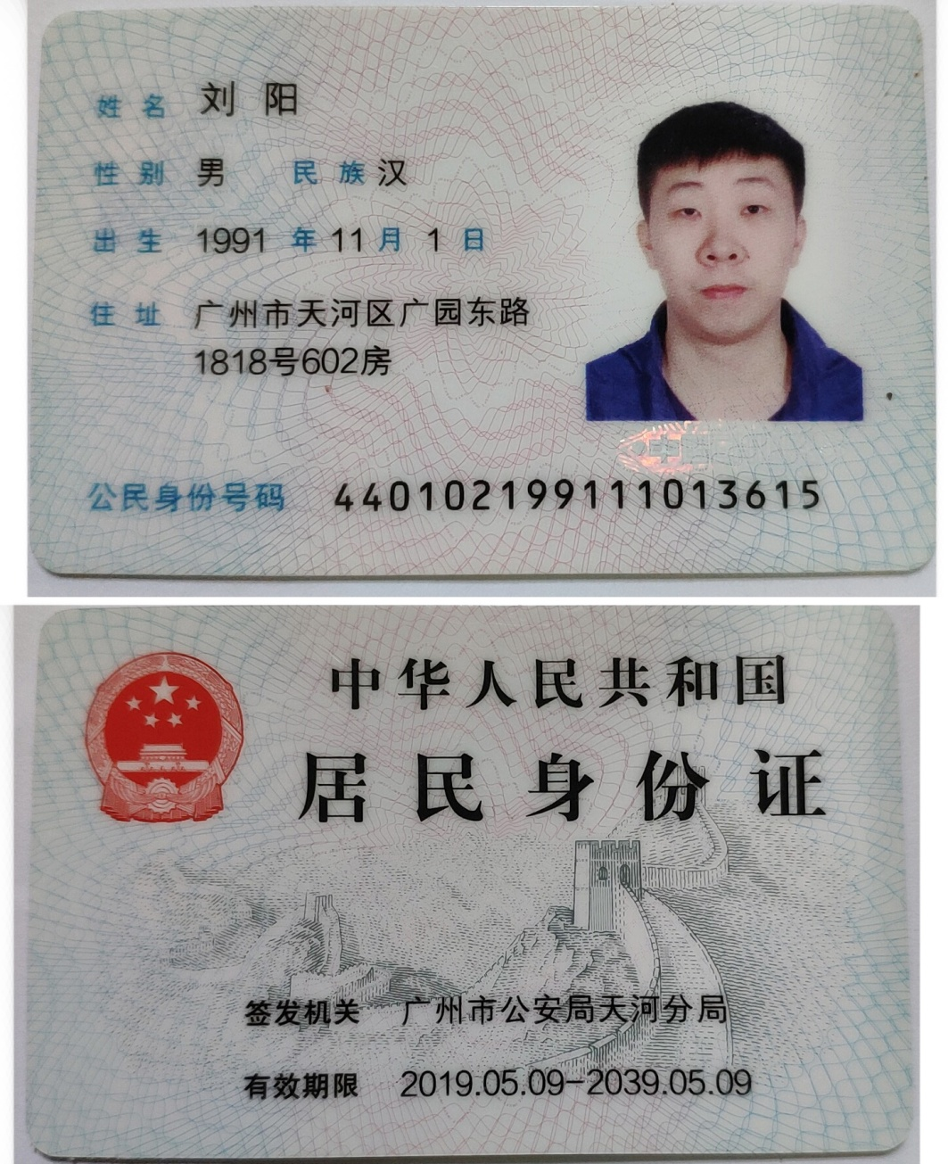 身份证电子档 Copy of Identification Card (for freelance only)

